1. Instructions
 | COVID-19に関するWHO マスギャザリング リスクアセスメントツール : 一般的なイベント
 | COVID-19パンデミック下にマスギャザリングを計画している当局およびイベント主催者への指示
 | 第2版 - 2020年7月10日

 | 当リスク評価ツールの内容はCOVID-19とマスギャザリングの両方に関する新たなWHOガイダンスと新たな科学的エビデンス、並びにエンドユーザーからのフィードバックを反映し更新された。
 | 情報の整理と開示の方法に更なる改善が行われた：ディシジョンツリー（決定木）がツールに組み込まれ、リスクコミュニケーション専用の新しいタブが追加された。拡張ツールには現在6つのタブが含まれている：1指示； 2.ディシジョンツリー； 3.リスク評価； 4.リスク軽減； 5.意思決定マトリックス； 6.リスクコミュニケーション。
 | 第1版は、2020年3月20日に「COVID-19に関するマスギャザリングのリスクアセスメント：重要な検討事項」という題名で発行された。
 | マスギャザリングの手順計画には、マスギャザリングに関連しておこる疾患の蔓延について総合リスクを決定するためのリスクアセスメントの実施が含まれる。 COVID-19の現在のアウトブレイクの視点から、世界保健機関（WHO）はマスギャザリングのためにこのリスクアセスメントツールを開発した。これには開催国とマスギャザリングの主催者がCOVID-19特有のリスクについて評価を行うために開発されたリスク評価、リスク軽減、およびリスクコミュニケーション戦略が含まれる。

 | WHO マスギャザリング リスク評価ツールには3つの柱がある:
 | 1. リスク評価
 | 2. リスク軽減
 | 3. リスクコミュニケーション

 | 評価点数が自動的に計算されるため、このツールはこのExcelスプレッドシート内で完了する必要がある（以降のタブを参照）。 タブには、プロセス全体の概要を示すディシジョン・ツリー(決定木）、リスク評価、イベント主催者が完備すべきリスク軽減策が含まれている。 個々のコンポーネントの使用方法については各タブに記載されている。 リスク評価とリスク軽減ツールが完了したら、総合リスクスコアを決定するために、Excelのスプレッドシートより得た両方のセクションのスコアを、2番目のタブ（「2.ディシジョン・ツリー」）内のディシジョン・ツリーまたは5番目のタブ（「5.意思決定マトリックス」）内の意思決定マトリクスのどちらかに記入する必要がある。 最後のタブ（「6.リスクコミュニケーション」）は、貴殿の計画と調査結果を貴殿のスタッフ、参加者および一般の人々に明確に伝えることの重要性について詳しく説明し、イベントのリスクコミュニケーション戦略に関する検討事項を提供する。
 | 当リスクアセスメントは、WHOのウェブサイト（https://www.who.int/publications/i/ item / key-planning-recommendations-for-mass-gatherings-in-the-context-of-the-current-covid-19-outbreak）並びにWHOアカデミーというスマートフォン向けWHO COVID-19アプリ内にあり、COVID-19アウトブレイク中にマスギャザリングを計画する際の重要な推奨事項（暫定ガイダンス）と組み合わせて使用すべきである。
 | 以下のリスク評価とリスク軽減に関する質問の回答を正確に提供するには、主催者は現在のCOVID-19アウトブレイクについて精通していなければならない。 主催者はWHOが提供する日報（situation report）と、入手可能であればその国のCOVID-19に関する日報を参照すべきである。
 | リスクアセスメントは、地元の公衆衛生当局からの情報に基づき行なわなければならない。 マスギャザリング、リスクアセスメント、疫学、感染症対策およびリスクコミュニケーションについて専門知識を持つ担当者が計画の初期段階から関与しなけれなならない。
 | 総合リスクを決定するために、検討すべき要素には以下のものがある：
 | • COVID-19アウトブレイクの現在の段階と既知の伝播動態
 | • 地理的な分布と参加者の数、および個々のリスクプロフィール
 | • リスクアセスメントツール
 | • 現在実施されている、または実行可能なリスク軽減策

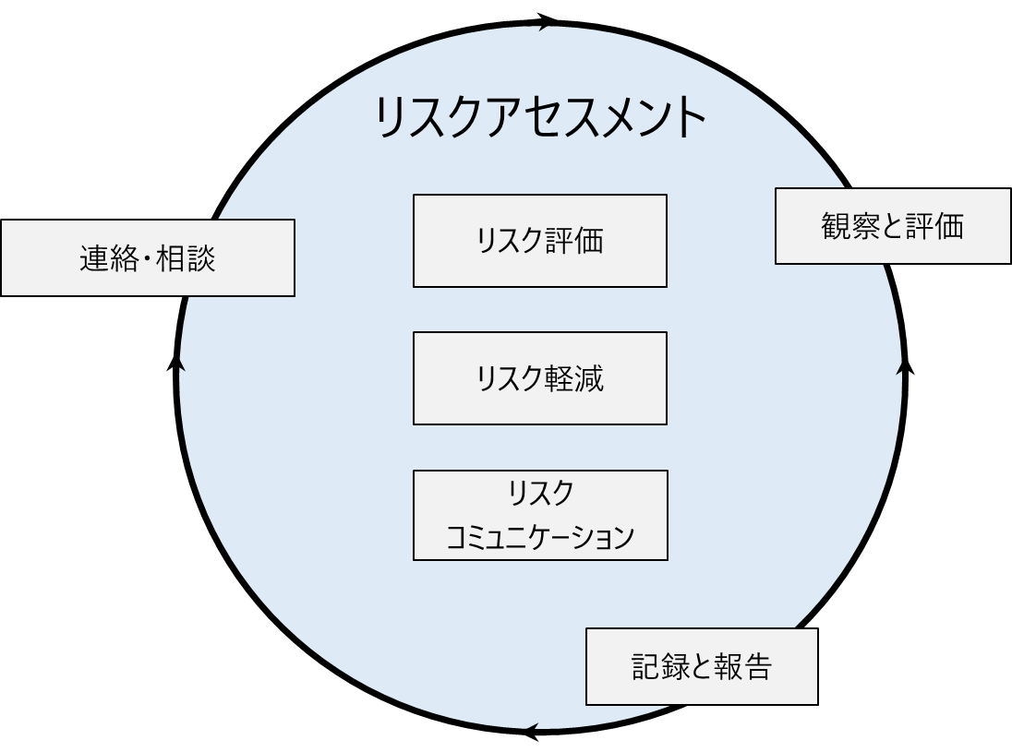
 | 下図に示すように、リスクアセスメントは循環的なプロセスであることにも注意する。 リスクアセスメントの結果の記録と報告； 主要メッセージを一般、参加者、イベントスタッフに伝える；リスクアセスメントの観察と評価は、マスギャザリングの計画段階全体を通じて継続的に行われなければならない。 下図が示すように、このツールは情報の変化に応じて絶えず更新されるべきである。

 | リスク軽減策はCOVID-19感染のリスクを減らすことが可能だが、脅威を完全に排除することが出来ないことを覚えておくことが重要である。 WHOの見解だが、地域での伝播が見られる全ての国では、人々が集まり疾患を蔓延する可能性があるマスギャザリングの延期または回数の削減について真剣に検討し、フィジカルディスタンスを保つことをサポートすべきと考えている。 WHOの各ツールの活用、特にCOVID-19下のマスギャザリングについてのリスクアセスメントツールを使用することで、あらゆる決定についてのサポートが可能である。
 | ある国で移動制限および国内でのさらなる措置が確立されている場合はWHOリスクアセスメントツールは適用されない。 ただし移動制限の解除後にマスギャザリングの再開／実施プロセスが検討されている場合、全ての決定は必ずWHOのCOVID-19に関するマスギャザリング・リスクアセスメントツールなどのリスクアセスメントに基づいて行われているか確認することが必要である。

© World Health Organization 2020. Some rights reserved. This work is available under the CC BY-NC-SA 3.0 IGO licence.
WHO reference number: WHO/2019-nCoV/Mass_gathering_RAtool/2020.2

2. Decision Tree
COVID-19に関するリスクアセスメントツール マスギャザリング・ディシジョンツリー

このディシジョンツリーは、マスギャザリングが開催された場合のCOVID-19の感染リスクを決定するプロセスの概要を提供する。 イベントの主催者は、総合スコアを得るためにリスク評価とリスク軽減ツールを実施することにより、当該プロセスを通してリスクアセスメントを完了することができる。 次に、イベントの主催者は効果的なリスクコミュニケーションを採用して、マスギャザリングの計画がスタッフ、参加者、および一般の人々に広められるようにしなければならない。 タブ3から入手可能な資料により、リスクアセスメントを実行することができ、そして、タブ4を通じて、どのリスク軽減策が必要とされるかを評価することができる。 リスク評価とリスク軽減が完了し、リスクスコアとリスク軽減スコアが計算されると、このディシジョンツリーは、2つのスコアがどのように組み合わされ、COVID-19に関するマスギャザリングの総合リスクスコアを提示する。 総合リスクスコアは、「非常に低い」、「低い」、「中等度」、「高い」、または「非常に高い」と定義される。

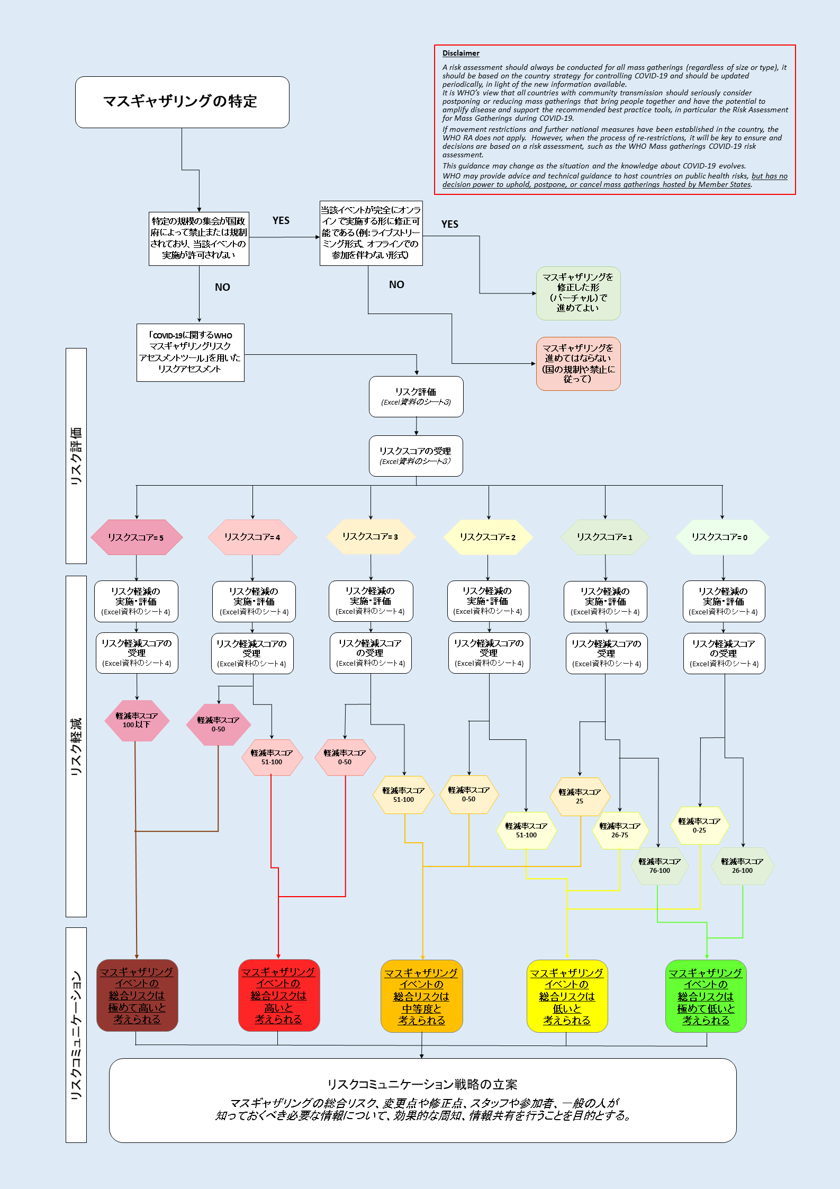

© World Health Organization 2020. Some rights reserved. This work is available under the CC BY-NC-SA 3.0 IGO licence.
WHO reference number: WHO/2019-nCoV/Mass_gathering_RAtool/2020.2

